Лист1
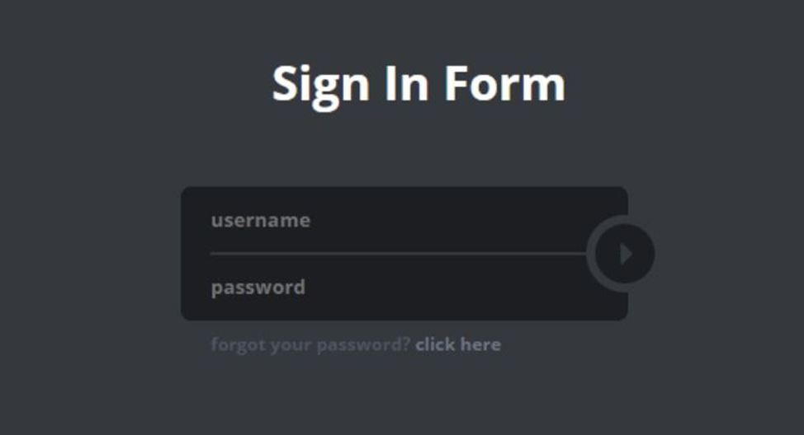

 | Серая зона
1 | Где будет работать этот функционал?

2 | Окружение

3 | Ввод от 1 до скольки символов?

4 | Как понять, что мы ввели неверные данные?

5 | Если закрыть форму, сохранятся ли введенные данные?

 | ЧЕК-ЛИСТ

 | Основой функционал
1 | Успешная авторизация, используя валидный username и password
2 | Не успешная авторизация
2022-01-02 | Невалидный username и валидный password
2022-02-02 | Валидный username и невалидный password
 | Проверка поля username
1 | Ввести среднее кол-во символов
2 | Проверить минимальное количество символов
3 | Проверить максимальное количество символов
4 | Ввести больше макс кол-ва символов
5 | Ввести меньше мин кол-ва символов
6 | Строка пустая
7 | Перенос строки
8 | Ввести разрешенные символы
9 | Ввести неразрешенные символы
10 | Проверить всплывающую подсказку при вводе неверного username
11 | Ввести англ. буквы
12 | Ввести кирил. буквы
13 | Ввести цифры
14 | Пробел в начале строки
15 | Пробел в середине строки
16 | Пробел в конце строки
17 | Только пробел
18 | Копировать из поля
19 | Вставить из буфера обмена в поле
20 | Вставить sql-инъекцию
21 | Вставить html-инъекцию
22 | Ввести скрипт <script>alert('Executing JS')</script>
23 | Вставить эмоджи
 | Проверка поля password
24 | Ввести среднее кол-во символов
25 | Проверить минимальное количество символов
26 | Проверить максимальное количество символов
27 | Ввести больше макс кол-ва символов
28 | Ввести меньше мин кол-ва символов
29 | Строка пустая
30 | Проверить всплывающую подсказку при вводе неверного password
31 | Ввести англ. буквы
32 | Ввести кирил. буквы
33 | Ввести цифры
34 | Пробел в начале строки
35 | Пробел в середине строки
36 | Пробел в конце строки
37 | Только пробел
38 | Копировать из поля
39 | Вставить из буфера обмена в поле
40 | Вставить sql-инъекцию
41 | Вставить html-инъекцию
42 | Ввести скрипт <script>alert('Executing JS')</script>
43 | Вставить эмоджи

 | Проверка кнопки Авторизации
44 | После нажатия происходит авторизация
45 | Кнопка неактивна при незаполненных полях
46 | Кнопка активна при незаполненных полях
 | Проверка кнопки Click here
47 | После нажатия происходит переход на форму восстановления пароля
48 | Кнопка активна всегда

 | Верстка окна
41 | Фон окна темно-серого цвета
42 | Название формы "Sign In Form" белого цвета
43 | Название формы посередине сверху
44 | Поле ввода username расположено посередине
45 | Поле ввода password расположено посередине под полем ввода username
46 | Поле ввода username черного цвета
47 | Поле ввода password черного цвета
48 | Плейсхолдер поля ввода username бежевого цвета
49 | Плейсхолдер поля ввода password бежевого цвета
50 | Поля ввода соединены слева
51 | Поле ввода username имеет срезаный полукругом правый нижний угол
52 | Поле ввода password имеет срезаный полукругом правый верхний угол
53 | Кнопка входа расположена справа между полями наполовину пересекая срезанные углы полей
54 | Кнопка входа кругая
55 | Кнопка входа черного цвета
56 | Внутри кнопки входа треугольная стрелка серого цвета
57 | Надпись "forgot your password?" расположена под полем ввода password
58 | Надпись "forgot your password?" серого цвета
59 | Кнопка "Click here" расположена справа от надписи "forgot your password?"
60 | Кнопка "Click here" светло-серого цвета
61 | Проверить тип курсора при наведении на поле поиска меняется на "каретку"
62 | Проверить тип курсора при наведении на кнопку входа меняется на "указатель"
63 | Проверить тип курсора при наведении на кнопку "click here" меняется на "указатель"
64 | Введеный текст в поле username виден
65 | Введеный текст в поле username не выходит за пределы поля
66 | При вводе текста в поле username плейсхолдер пропадает
67 | Введеный текст в поле username виден
68 | Введеный текст в поле username не выходит за пределы поля
69 | При вводе текста в поле username плейсхолдер пропадает
70 | Заполняемость поля password видна
71 | Введеный текст в поле password заменяется астериксами
72 | Введеный текст в поле password не выходит за пределы поля
73 | При вводе текста в поле password плейсхолдер пропадает

